EVIDÊNCIAS
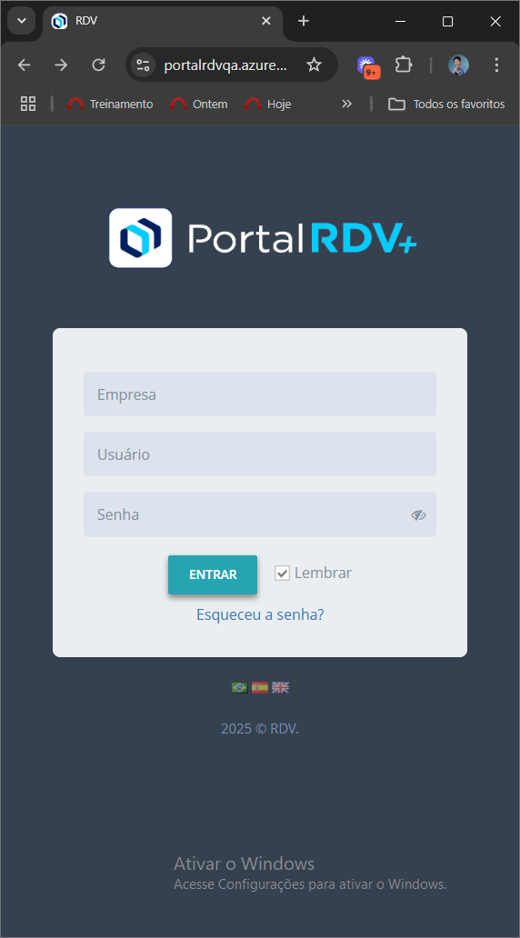
TC001 - Login com credenciais válidas
Preenchimento com credenciais válidas
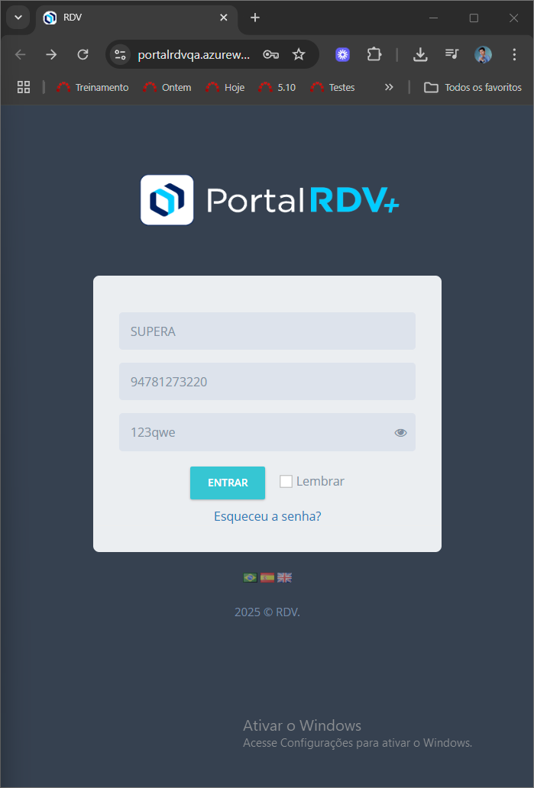
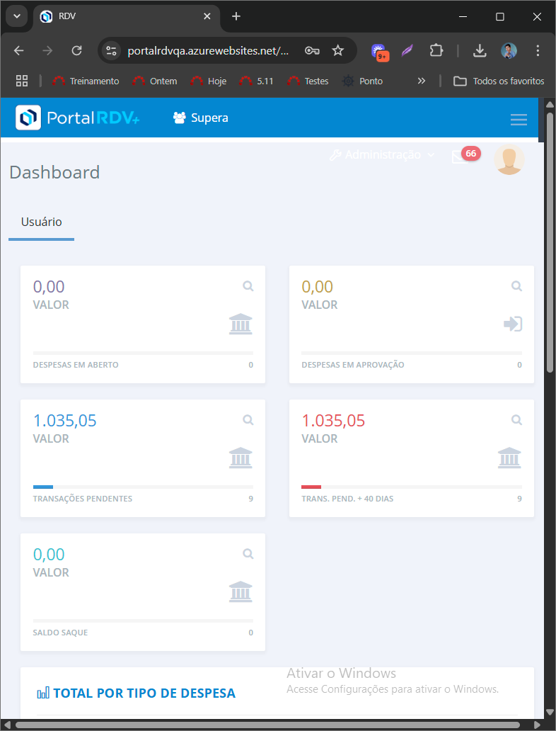 Login feito com sucesso

TC002 - Tentativa de login com senha incorreta
Senha preenchida de modo errado
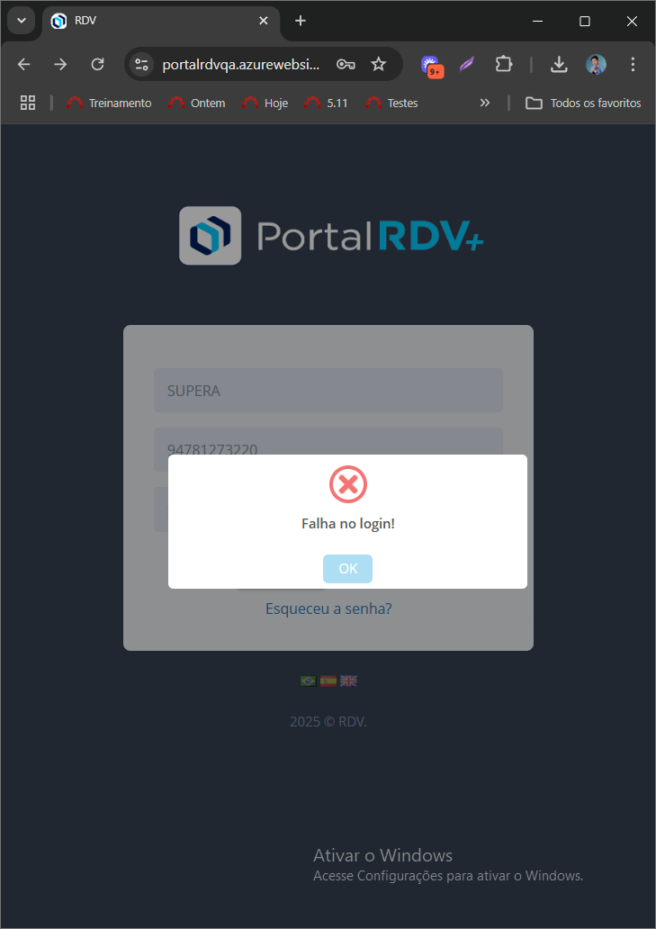

TC003 – Tentativa de login com usuário inválido


TC004 – Tentativa de login com nome da empresa inválido
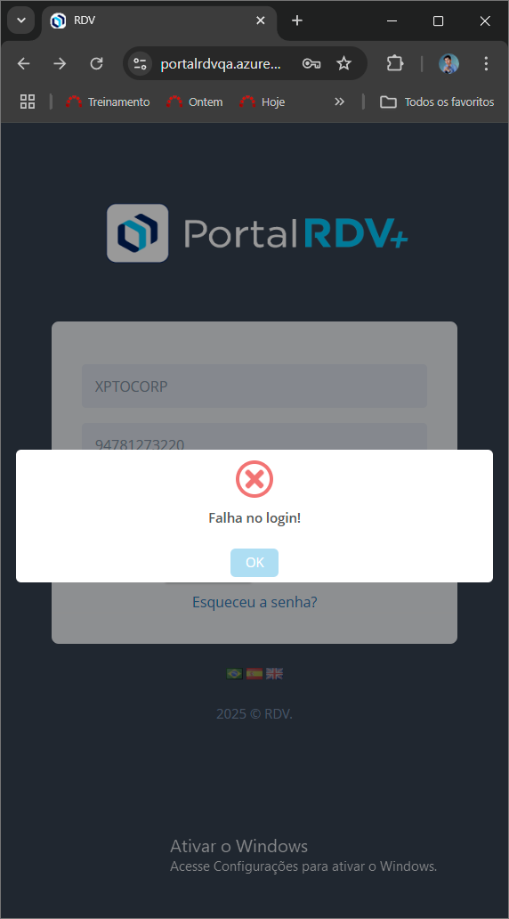

TC005 – Tentativa de login com todos os campos vazios
Ao deixar todos os campos vazios e clicar em entrar, nenhuma mensagem aparece e nada acontece.

BANCO DE DADOS
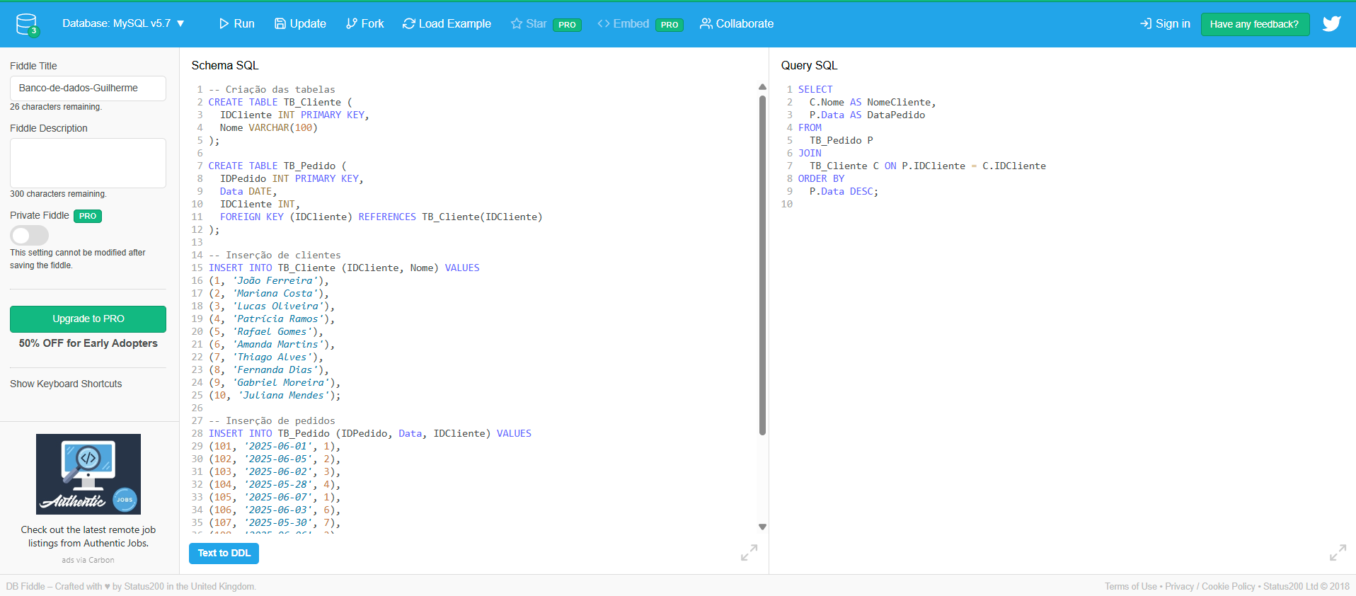
Schema SQL
CREATE TABLE TB_Cliente ( IDCliente INT PRIMARY KEY, Nome VARCHAR(100) ); CREATE TABLE TB_Pedido ( IDPedido INT PRIMARY KEY, Data DATE, IDCliente INT, FOREIGN KEY (IDCliente) REFERENCES TB_Cliente(IDCliente) ); -- Inserção de clientes INSERT INTO TB_Cliente (IDCliente, Nome) VALUES (1, 'João Ferreira'), (2, 'Mariana Costa'), (3, 'Lucas Oliveira'), (4, 'Patrícia Ramos'), (5, 'Rafael Gomes'), (6, 'Amanda Martins'), (7, 'Thiago Alves'), (8, 'Fernanda Dias'), (9, 'Gabriel Moreira'), (10, 'Juliana Mendes'); -- Inserção de pedidos INSERT INTO TB_Pedido (IDPedido, Data, IDCliente) VALUES (101, '2025-06-01', 1), (102, '2025-06-05', 2), (103, '2025-06-02', 3), (104, '2025-05-28', 4), (105, '2025-06-07', 1), (106, '2025-06-03', 6), (107, '2025-05-30', 7), (108, '2025-06-06', 2), (109, '2025-06-08', 5), (110, '2025-06-04', 9), (111, '2025-05-31', 10), (112, '2025-06-09', 8), (113, '2025-06-01', 3), (114, '2025-06-10', 1), (115, '2025-06-03', 2);

Query SQL
SELECT C.Nome AS NomeCliente, P.Data AS DataPedido FROM TB_Pedido P JOIN TB_Cliente C ON P.IDCliente = C.IDCliente ORDER BY P.Data DESC;

[View on DB Fiddle](https://www.db-fiddle.com/f/7Q5XcUzWLNdM5VndrBcnfe/0)

markdown: Abaixo

**Schema (MySQL v5.7)**

-- Criação das tabelas
CREATE TABLE TB_Cliente (
IDCliente INT PRIMARY KEY,
Nome VARCHAR(100)
);

CREATE TABLE TB_Pedido (
IDPedido INT PRIMARY KEY,
Data DATE,
IDCliente INT,
FOREIGN KEY (IDCliente) REFERENCES TB_Cliente(IDCliente)
);

-- Inserção de clientes
INSERT INTO TB_Cliente (IDCliente, Nome) VALUES
(1, 'João Ferreira'),
(2, 'Mariana Costa'),
(3, 'Lucas Oliveira'),
(4, 'Patrícia Ramos'),
(5, 'Rafael Gomes'),
(6, 'Amanda Martins'),
(7, 'Thiago Alves'),
(8, 'Fernanda Dias'),
(9, 'Gabriel Moreira'),
(10, 'Juliana Mendes');

-- Inserção de pedidos
INSERT INTO TB_Pedido (IDPedido, Data, IDCliente) VALUES
(101, '2025-06-01', 1),
(102, '2025-06-05', 2),
(103, '2025-06-02', 3),
(104, '2025-05-28', 4),
(105, '2025-06-07', 1),
(106, '2025-06-03', 6),
(107, '2025-05-30', 7),
(108, '2025-06-06', 2),
(109, '2025-06-08', 5),
(110, '2025-06-04', 9),
(111, '2025-05-31', 10),
(112, '2025-06-09', 8),
(113, '2025-06-01', 3),
(114, '2025-06-10', 1),
(115, '2025-06-03', 2);

---

**Query #1**

SELECT
C.Nome AS NomeCliente,
P.Data AS DataPedido
FROM
TB_Pedido P
JOIN
TB_Cliente C ON P.IDCliente = C.IDCliente
ORDER BY
P.Data DESC;

| NomeCliente | DataPedido |
| --------------- | ---------- |
| João Ferreira | 2025-06-10 |
| Fernanda Dias | 2025-06-09 |
| Rafael Gomes | 2025-06-08 |
| João Ferreira | 2025-06-07 |
| Mariana Costa | 2025-06-06 |
| Mariana Costa | 2025-06-05 |
| Gabriel Moreira | 2025-06-04 |
| Mariana Costa | 2025-06-03 |
| Amanda Martins | 2025-06-03 |
| Lucas Oliveira | 2025-06-02 |
| João Ferreira | 2025-06-01 |
| Lucas Oliveira | 2025-06-01 |
| Juliana Mendes | 2025-05-31 |
| Thiago Alves | 2025-05-30 |
| Patrícia Ramos | 2025-05-28 |

---

AUTOMATIZADO
Automação
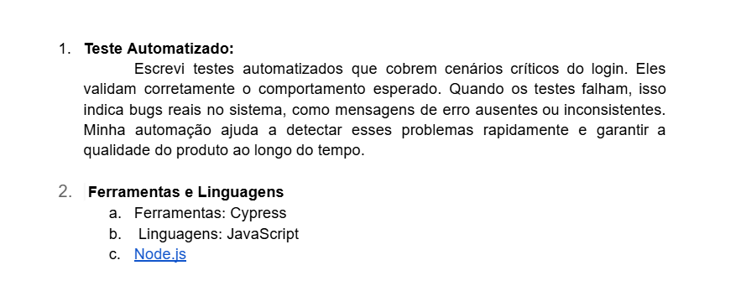

Passo a passo - Execução do automatizado
Execução dos Testes Automatizados Para executar os testes automatizados da tela de login, siga os passos abaixo: Primeiro, certifique-se de ter o Node.js instalado em sua máquina e utilize um editor de código, como o Visual Studio Code. Após isso, crie uma pasta local para armazenar o projeto de automação. Abra essa pasta no terminal (pode ser o Git Bash ou o terminal do próprio VS Code). Inicialize o projeto com o comando npm init -y e, em seguida, instale o Cypress com npm install cypress. Com o Cypress instalado, crie a estrutura de pastas cypress/e2e/ e salve o arquivo de teste login.cy.js nessa pasta. Para executar os testes com interface gráfica, use o comando npx cypress open, selecione o arquivo login.cy.js e aguarde a execução. Caso prefira rodar os testes via terminal (modo headless), utilize npx cypress run. Os resultados serão exibidos diretamente no terminal. O Cypress também salva capturas de tela e vídeos automaticamente nas pastas cypress/screenshots e cypress/videos em caso de falhas.

